Sheet1
Nazev | Id | Obrazek | Typ | Styly | Vedlejsi barvy
Hrneček presso | 11980474 | 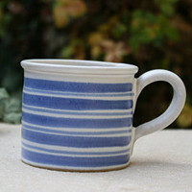 | typ1 | style1 | othercolor1
Hrneček presso | 11980466 | 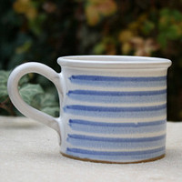 | typ2 | style2 | othercolor2

